Hoja1
VIDRIOS
2025-04-01 | M2
Float incoloro 4mm | $ 25,000
Fantasía 4mm | $ 35,000
Opacid / Esmerilado 4mm | $ 110,000
Float gris / bronce 4mm | $ 60,000
Laminado 3+3 incoloro | $ 80,000
Laminado 4+4 incoloro | $ 120,000

LINEA HERRERO
Paño Fijo (mt lineal) | $ 15,000
Acople | $ 13,000
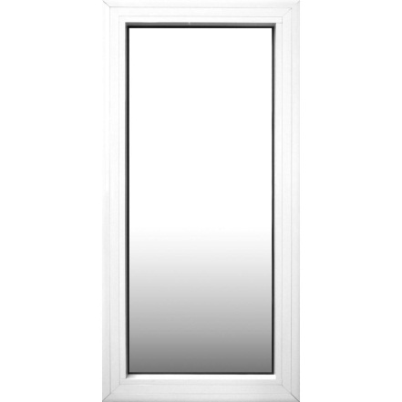
Columna Regulable | $ 61,000
Revestimiento (m2) | $ 242,000

LINEA MODENA
Paño fijo (mt lineal) | $ 35,000
Acople | $ 24,000
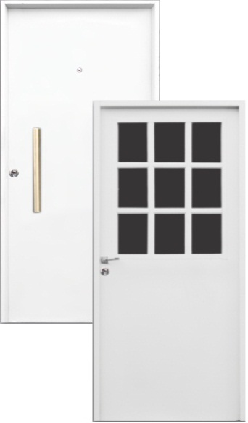
Camara DVH (mt lineal) | $ 31,000

PAÑO FIJO: SE SUMAN LOS 4 LADOS X EL VALOR DEL PAÑO

OCCHIPINTI
LINEA ECONÓMICA | PRECIO
Ciega Lisa 70/80 x 200 | $ 200,000
1/2 Reja 70/80 x 200 c/vidrio | $ 230,000

LINEA PESADA | PRECIO | C/ DOBLE CERROJO
Ciega Lisa 70/80 x 200 | $ 260,000 | $ 335,000
Ciega Lisa 90 x 200 | $ 300,000 | $ 385,000
1/2 Reja 70/80 x 200 c/vidrio | $ 290,000 | -
1/2 Reja 90 x 200 c/vidrio | $ 330,000 | -

